grpc_server
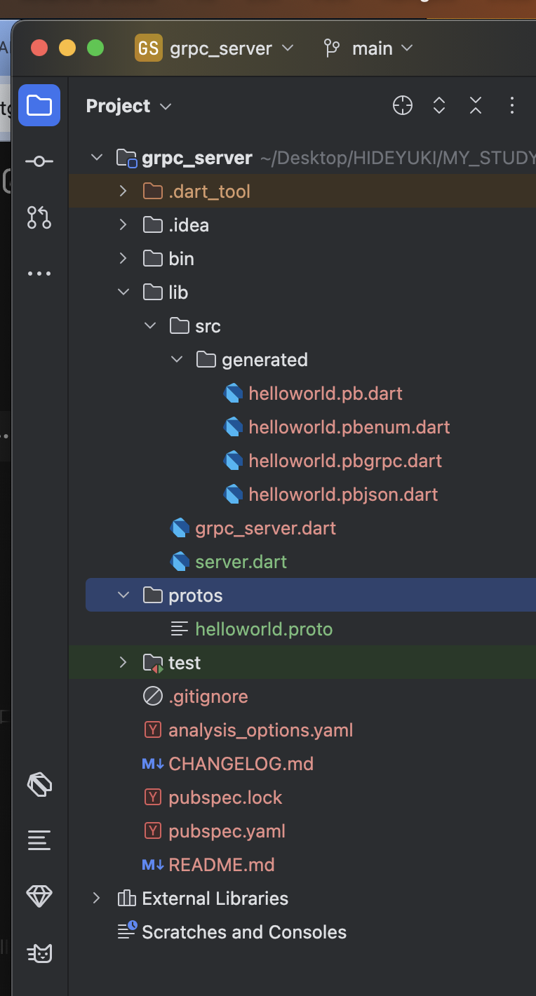

x | pubspec.yaml

 |  | name: grpc_server
 |  | description: A sample command-line application.
 |  | version: 1.0.0

 |  | environment:
 |  | sdk: ^3.5.0

 |  | dependencies:

 |  | grpc: ^3.0.0
 |  | protobuf: ^2.0.0

 |  | dev_dependencies:
 |  | lints: ^4.0.0
 |  | test: ^1.24.0

x | protos/helloworld.proto

 |  | syntax = "proto3";

 |  | option java_package = "com.example.helloworld";

 |  | package helloworld;

 |  | service Greeter {
 |  | rpc SayHello (HelloRequest) returns (HelloReply);
 |  | }

 |  | message HelloRequest {
 |  | string name = 1;
 |  | }

 |  | message HelloReply {
 |  | string message = 1;
 |  | }

x | lib/src/generated/helloworld.pbgrpc.dart

 |  | //
 |  | // Generated code. Do not modify.
 |  | // source: helloworld.proto
 |  | //
 |  | // @dart = 2.12

 |  | // ignore_for_file: annotate_overrides, camel_case_types, comment_references
 |  | // ignore_for_file: constant_identifier_names, library_prefixes
 |  | // ignore_for_file: non_constant_identifier_names, prefer_final_fields
 |  | // ignore_for_file: unnecessary_import, unnecessary_this, unused_import

 |  | import 'dart:async' as $async;
 |  | import 'dart:core' as $core;

 |  | import 'package:grpc/service_api.dart' as $grpc;
 |  | import 'package:protobuf/protobuf.dart' as $pb;

 |  | import 'helloworld.pb.dart' as $0;

 |  | export 'helloworld.pb.dart';
 |  |  | 削除
 |  | //@$pb.GrpcServiceName('helloworld.Greeter')
 |  | class GreeterClient extends $grpc.Client {
 |  | static final _$sayHello = $grpc.ClientMethod<$0.HelloRequest, $0.HelloReply>(
 |  | '/helloworld.Greeter/SayHello',
 |  | ($0.HelloRequest value) => value.writeToBuffer(),
 |  | ($core.List<$core.int> value) => $0.HelloReply.fromBuffer(value));

 |  | GreeterClient($grpc.ClientChannel channel,
 |  | {$grpc.CallOptions? options,
 |  | $core.Iterable<$grpc.ClientInterceptor>? interceptors})
 |  | : super(channel, options: options,
 |  | interceptors: interceptors);

 |  | $grpc.ResponseFuture<$0.HelloReply> sayHello($0.HelloRequest request, {$grpc.CallOptions? options}) {
 |  | return $createUnaryCall(_$sayHello, request, options: options);
 |  | }
 |  | }
 |  |  | 削除
 |  | //@$pb.GrpcServiceName('helloworld.Greeter')
 |  | abstract class GreeterServiceBase extends $grpc.Service {
 |  | $core.String get $name => 'helloworld.Greeter';

 |  | GreeterServiceBase() {
 |  | $addMethod($grpc.ServiceMethod<$0.HelloRequest, $0.HelloReply>(
 |  | 'SayHello',
 |  | sayHello_Pre,
 |  | false,
 |  | false,
 |  | ($core.List<$core.int> value) => $0.HelloRequest.fromBuffer(value),
 |  | ($0.HelloReply value) => value.writeToBuffer()));
 |  | }

 |  | $async.Future<$0.HelloReply> sayHello_Pre($grpc.ServiceCall call, $async.Future<$0.HelloRequest> request) async {
 |  | return sayHello(call, await request);
 |  | }

 |  | $async.Future<$0.HelloReply> sayHello($grpc.ServiceCall call, $0.HelloRequest request);
 |  | }

x | lib/server.dart

 |  | import 'package:grpc/grpc.dart';
 |  | import 'src/generated/helloworld.pbgrpc.dart';

 |  | class GreeterService extends GreeterServiceBase {
 |  | @override
 |  | Future<HelloReply> sayHello(ServiceCall call, HelloRequest request) async {
 |  | return HelloReply()..message = 'Hello, ${request.name}!';
 |  | }
 |  | }

 |  | Future<void> main() async {
 |  | // ignore: deprecated_member_use
 |  | final server = Server([GreeterService()]);

 |  | await server.serve(port: 50051);

 |  | print('Server listening on port ${server.port}...');
 |  | }

実行
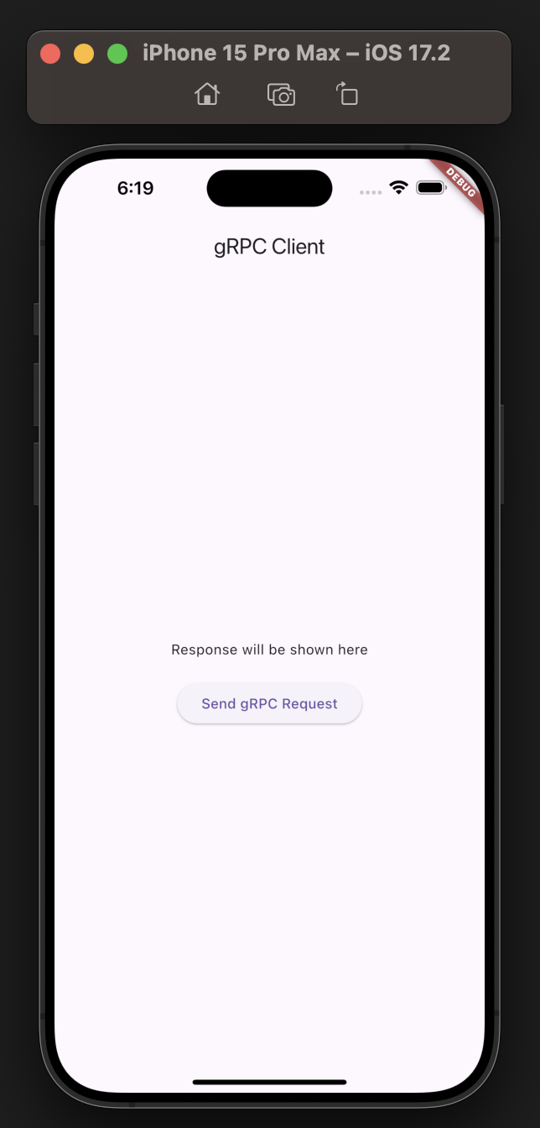
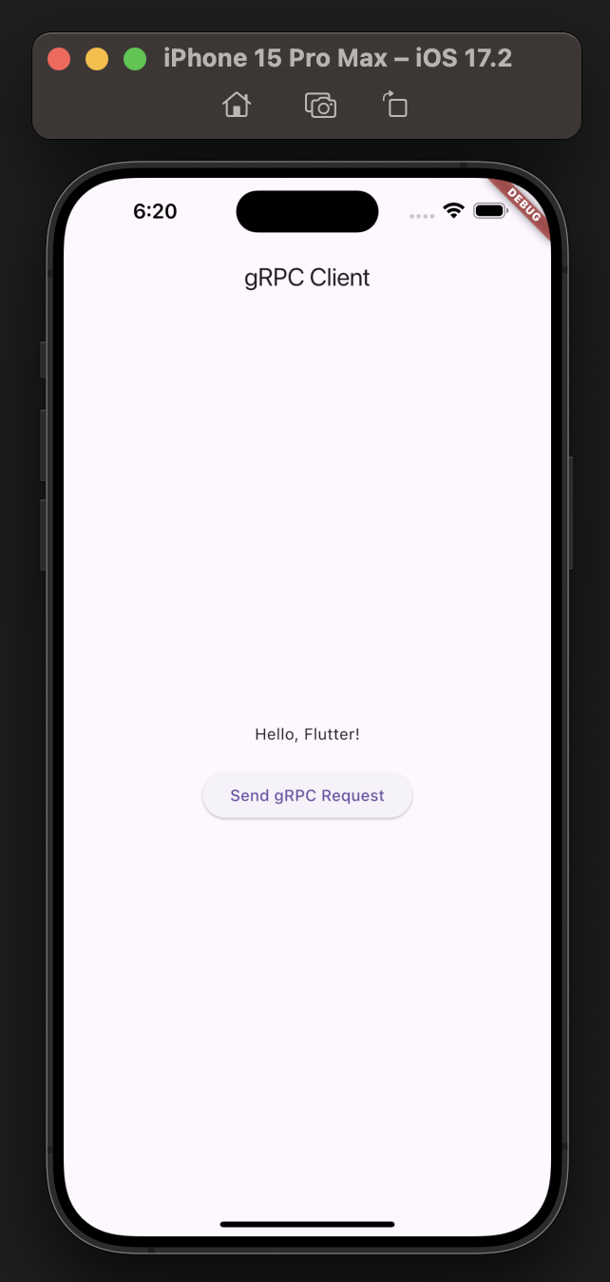

追加 DecimalToBinary
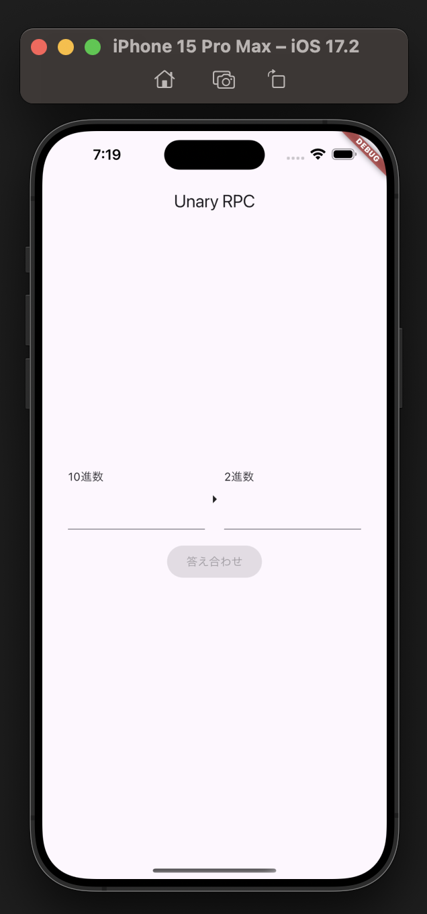
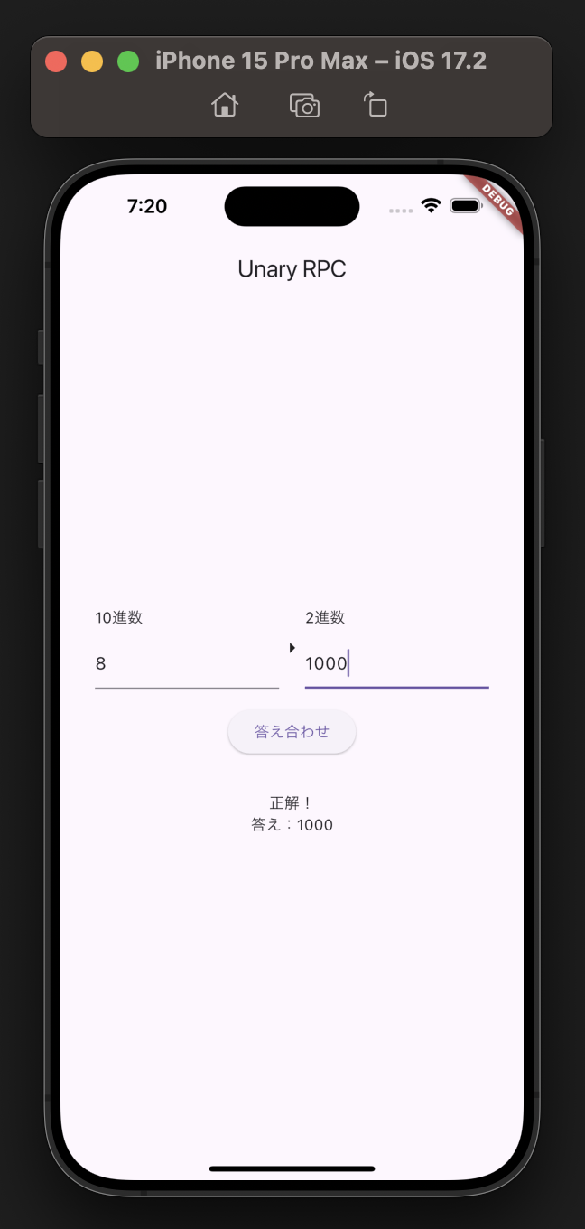
x | server

 | toyodahideyuki@toyodahideyukinoMacBook-Pro ~ % cd /Users/toyodahideyuki/Desktop/HIDEYUKI/MY_STUDY/grpc/20240928/001

 | toyodahideyuki@toyodahideyukinoMacBook-Pro 001 % git clone https://github.com/toyotarou/GRPC_SAMPLE.git
 | Cloning into 'GRPC_SAMPLE'...
 | remote: Enumerating objects: 214, done.
 | remote: Counting objects: 100% (214/214), done.
 | remote: Compressing objects: 100% (156/156), done.
 | remote: Total 214 (delta 20), reused 214 (delta 20), pack-reused 0 (from 0)
 | Receiving objects: 100% (214/214), 950.29 KiB | 27.95 MiB/s, done.
 | Resolving deltas: 100% (20/20), done.

 | toyodahideyuki@toyodahideyukinoMacBook-Pro 001 % cd GRPC_SAMPLE

 | toyodahideyuki@toyodahideyukinoMacBook-Pro GRPC_SAMPLE % cd grpc_server

 | protos/decimal_to_binary.proto

 |  | syntax = "proto3";

 |  | package decimal_to_binary;

 |  | service Converter {
 |  | rpc Convert (ConvertRequest) returns (ConvertResponse) {}
 |  | }

 |  | message ConvertRequest {
 |  | int32 decimal = 1;
 |  | string binary = 2;
 |  | }

 |  | message ConvertResponse {
 |  | bool isCorrect = 1;
 |  | string answer = 2;
 |  | }

 | toyodahideyuki@toyodahideyukinoMacBook-Pro grpc_server % protoc --dart_out=grpc:lib/src/generated -Iprotos protos/decimal_to_binary.proto

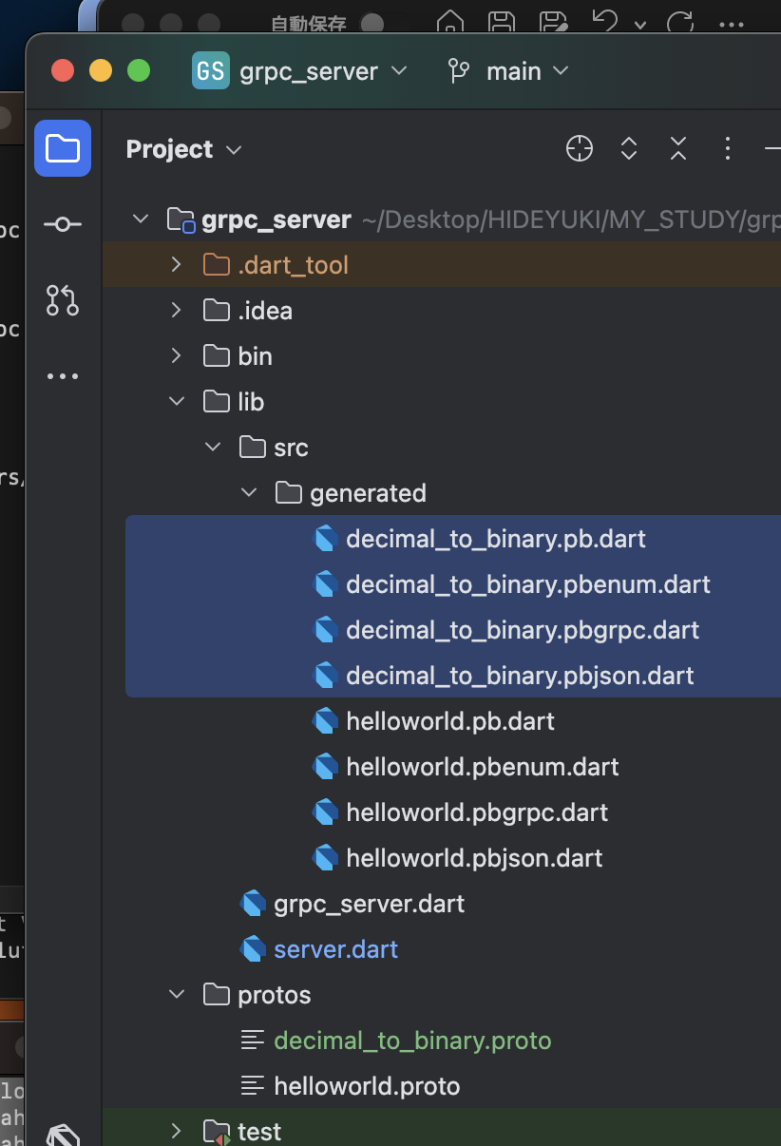

 | lib/src/generated/decimal_to_binary.pbgrpc.dart

 |  | //
 |  | // Generated code. Do not modify.
 |  | // source: decimal_to_binary.proto
 |  | //
 |  | // @dart = 2.12

 |  | // ignore_for_file: annotate_overrides, camel_case_types, comment_references
 |  | // ignore_for_file: constant_identifier_names, library_prefixes
 |  | // ignore_for_file: non_constant_identifier_names, prefer_final_fields
 |  | // ignore_for_file: unnecessary_import, unnecessary_this, unused_import

 |  | import 'dart:async' as $async;
 |  | import 'dart:core' as $core;

 |  | import 'package:grpc/service_api.dart' as $grpc;
 |  | import 'package:protobuf/protobuf.dart' as $pb;

 |  | import 'decimal_to_binary.pb.dart' as $0;

 |  | export 'decimal_to_binary.pb.dart';
 |  |  | 削除
 |  | //@$pb.GrpcServiceName('decimal_to_binary.Converter')
 |  | class ConverterClient extends $grpc.Client {
 |  | static final _$convert = $grpc.ClientMethod<$0.ConvertRequest, $0.ConvertResponse>(
 |  | '/decimal_to_binary.Converter/Convert',
 |  | ($0.ConvertRequest value) => value.writeToBuffer(),
 |  | ($core.List<$core.int> value) => $0.ConvertResponse.fromBuffer(value));

 |  | ConverterClient($grpc.ClientChannel channel,
 |  | {$grpc.CallOptions? options,
 |  | $core.Iterable<$grpc.ClientInterceptor>? interceptors})
 |  | : super(channel, options: options,
 |  | interceptors: interceptors);

 |  | $grpc.ResponseFuture<$0.ConvertResponse> convert($0.ConvertRequest request, {$grpc.CallOptions? options}) {
 |  | return $createUnaryCall(_$convert, request, options: options);
 |  | }
 |  | }
 |  |  | 削除
 |  | //@$pb.GrpcServiceName('decimal_to_binary.Converter')
 |  | abstract class ConverterServiceBase extends $grpc.Service {
 |  | $core.String get $name => 'decimal_to_binary.Converter';

 |  | ConverterServiceBase() {
 |  | $addMethod($grpc.ServiceMethod<$0.ConvertRequest, $0.ConvertResponse>(
 |  | 'Convert',
 |  | convert_Pre,
 |  | false,
 |  | false,
 |  | ($core.List<$core.int> value) => $0.ConvertRequest.fromBuffer(value),
 |  | ($0.ConvertResponse value) => value.writeToBuffer()));
 |  | }

 |  | $async.Future<$0.ConvertResponse> convert_Pre($grpc.ServiceCall call, $async.Future<$0.ConvertRequest> request) async {
 |  | return convert(call, await request);
 |  | }

 |  | $async.Future<$0.ConvertResponse> convert($grpc.ServiceCall call, $0.ConvertRequest request);
 |  | }

 | lib/server.dart

 |  | import 'package:grpc/grpc.dart';
 |  | import 'src/generated/helloworld.pbgrpc.dart';
 |  | import 'src/generated/decimal_to_binary.pbgrpc.dart';

 |  | class GreeterService extends GreeterServiceBase {
 |  | @override
 |  | Future<HelloReply> sayHello(ServiceCall call, HelloRequest request) async {
 |  | return HelloReply()..message = 'Hello, ${request.name}!';
 |  | }
 |  | }

 |  | class ConverterService extends ConverterServiceBase {
 |  | @override
 |  | Future<ConvertResponse> convert(
 |  | ServiceCall call,
 |  | ConvertRequest request,
 |  | ) async {
 |  | // 2進数に変換
 |  | final result = request.decimal.toRadixString(2);

 |  | return ConvertResponse(
 |  | isCorrect: result == request.binary,
 |  | answer: result,
 |  | );
 |  | }
 |  | }

 |  | Future<void> main() async {
 |  | // ignore: deprecated_member_use
 |  | final server = Server(
 |  | [
 |  | GreeterService(),
 |  | ConverterService(),
 |  | ],
 |  | );

 |  | await server.serve(port: 50051);

 |  | print('Server listening on port ${server.port}...');
 |  | }

 | toyodahideyuki@toyodahideyukinoMacBook-Pro grpc_server % dart run lib/server.dart
 | Server listening on port 50051...

x | client

 | toyodahideyuki@toyodahideyukinoMacBook-Pro ~ % cd /Users/toyodahideyuki/Desktop/HIDEYUKI/MY_STUDY/grpc/20240928/001/GRPC_SAMPLE/grpc_client

 | toyodahideyuki@toyodahideyukinoMacBook-Pro grpc_client % flutter pub add flutter_riverpod
 | Resolving dependencies...
 | Downloading packages...
 | collection 1.18.0 (1.19.0 available)
 | flutter_lints 4.0.0 (5.0.0 available)
 | + flutter_riverpod 2.5.1
 | grpc 3.2.4 (4.0.1 available)
 | http_parser 4.0.2 (4.1.0 available)
 | leak_tracker 10.0.5 (10.0.7 available)
 | leak_tracker_flutter_testing 3.0.5 (3.0.8 available)
 | lints 4.0.0 (5.1.0 available)
 | material_color_utilities 0.11.1 (0.12.0 available)
 | meta 1.15.0 (1.16.0 available)
 | protobuf 2.1.0 (3.1.0 available)
 | + riverpod 2.5.1
 | stack_trace 1.11.1 (1.12.0 available)
 | + state_notifier 1.0.0
 | string_scanner 1.2.0 (1.3.0 available)
 | test_api 0.7.2 (0.7.3 available)
 | vm_service 14.2.4 (14.3.0 available)
 | Changed 3 dependencies!
 | 14 packages have newer versions incompatible with dependency constraints.
 | Try `flutter pub outdated` for more information.

 | toyodahideyuki@toyodahideyukinoMacBook-Pro grpc_client % flutter pub get
 | Resolving dependencies...
 | Downloading packages...
 | collection 1.18.0 (1.19.0 available)
 | flutter_lints 4.0.0 (5.0.0 available)
 | grpc 3.2.4 (4.0.1 available)
 | http_parser 4.0.2 (4.1.0 available)
 | leak_tracker 10.0.5 (10.0.7 available)
 | leak_tracker_flutter_testing 3.0.5 (3.0.8 available)
 | lints 4.0.0 (5.1.0 available)
 | material_color_utilities 0.11.1 (0.12.0 available)
 | meta 1.15.0 (1.16.0 available)
 | protobuf 2.1.0 (3.1.0 available)
 | stack_trace 1.11.1 (1.12.0 available)
 | string_scanner 1.2.0 (1.3.0 available)
 | test_api 0.7.2 (0.7.3 available)
 | vm_service 14.2.4 (14.3.0 available)
 | Got dependencies!
 | 14 packages have newer versions incompatible with dependency constraints.
 | Try `flutter pub outdated` for more information.

 | pubspec.yaml

 |  | name: grpc_client
 |  | description: "A new Flutter project."

 |  | publish_to: 'none'

 |  | version: 1.0.0+1

 |  | environment:
 |  | sdk: ^3.5.0

 |  | dependencies:
 |  | flutter:
 |  | sdk: flutter

 |  | cupertino_icons: ^1.0.8

 |  | grpc: ^3.0.0
 |  | protobuf: ^2.0.0
 |  | flutter_riverpod: ^2.5.1

 |  | dev_dependencies:
 |  | flutter_test:
 |  | sdk: flutter

 |  | flutter_lints: ^4.0.0

 |  | flutter:

 |  | uses-material-design: true

 | protos/decimal_to_binary.proto

 |  | syntax = "proto3";

 |  | package decimal_to_binary;

 |  | service Converter {
 |  | rpc Convert (ConvertRequest) returns (ConvertResponse) {}
 |  | }

 |  | message ConvertRequest {
 |  | int32 decimal = 1;
 |  | string binary = 2;
 |  | }

 |  | message ConvertResponse {
 |  | bool isCorrect = 1;
 |  | string answer = 2;
 |  | }

 | toyodahideyuki@toyodahideyukinoMacBook-Pro grpc_client % protoc --dart_out=grpc:lib/generated -Iprotos protos/decimal_to_binary.proto

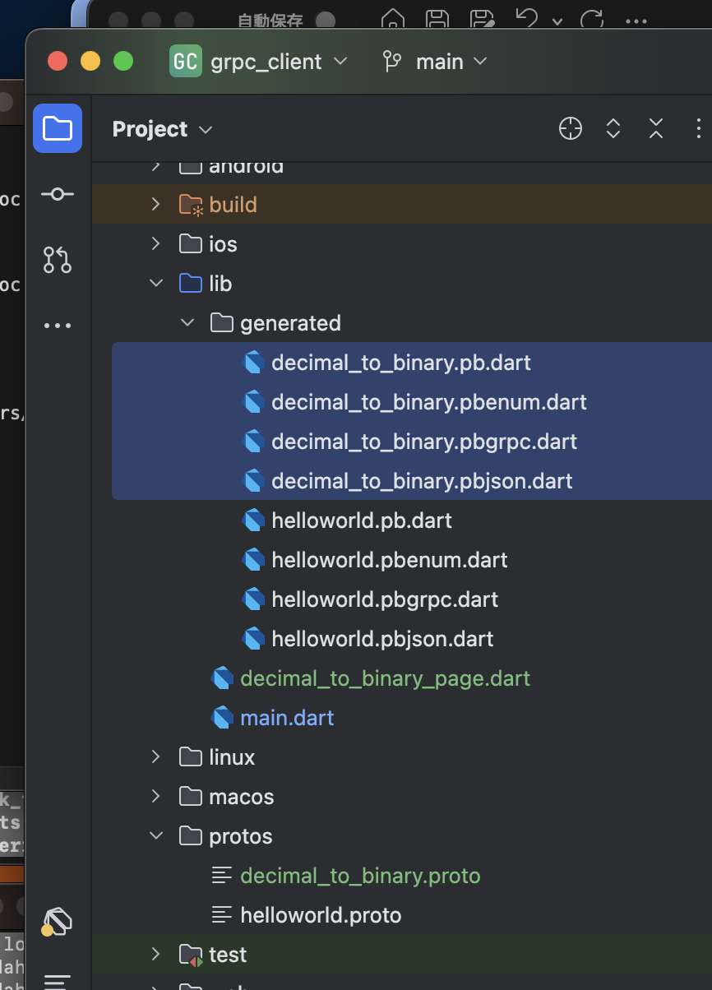

 | lib/generated/decimal_to_binary.pbgrpc.dart

 |  | //
 |  | // Generated code. Do not modify.
 |  | // source: decimal_to_binary.proto
 |  | //
 |  | // @dart = 2.12

 |  | // ignore_for_file: annotate_overrides, camel_case_types, comment_references
 |  | // ignore_for_file: constant_identifier_names, library_prefixes
 |  | // ignore_for_file: non_constant_identifier_names, prefer_final_fields
 |  | // ignore_for_file: unnecessary_import, unnecessary_this, unused_import

 |  | import 'dart:async' as $async;
 |  | import 'dart:core' as $core;

 |  | import 'package:grpc/service_api.dart' as $grpc;
 |  | import 'package:protobuf/protobuf.dart' as $pb;

 |  | import 'decimal_to_binary.pb.dart' as $0;

 |  | export 'decimal_to_binary.pb.dart';
 |  |  | 削除
 |  | //@$pb.GrpcServiceName('decimal_to_binary.Converter')
 |  | class ConverterClient extends $grpc.Client {
 |  | static final _$convert = $grpc.ClientMethod<$0.ConvertRequest, $0.ConvertResponse>(
 |  | '/decimal_to_binary.Converter/Convert',
 |  | ($0.ConvertRequest value) => value.writeToBuffer(),
 |  | ($core.List<$core.int> value) => $0.ConvertResponse.fromBuffer(value));

 |  | ConverterClient($grpc.ClientChannel channel,
 |  | {$grpc.CallOptions? options,
 |  | $core.Iterable<$grpc.ClientInterceptor>? interceptors})
 |  | : super(channel, options: options,
 |  | interceptors: interceptors);

 |  | $grpc.ResponseFuture<$0.ConvertResponse> convert($0.ConvertRequest request, {$grpc.CallOptions? options}) {
 |  | return $createUnaryCall(_$convert, request, options: options);
 |  | }
 |  | }
 |  |  | 削除
 |  | //@$pb.GrpcServiceName('decimal_to_binary.Converter')
 |  | abstract class ConverterServiceBase extends $grpc.Service {
 |  | $core.String get $name => 'decimal_to_binary.Converter';

 |  | ConverterServiceBase() {
 |  | $addMethod($grpc.ServiceMethod<$0.ConvertRequest, $0.ConvertResponse>(
 |  | 'Convert',
 |  | convert_Pre,
 |  | false,
 |  | false,
 |  | ($core.List<$core.int> value) => $0.ConvertRequest.fromBuffer(value),
 |  | ($0.ConvertResponse value) => value.writeToBuffer()));
 |  | }

 |  | $async.Future<$0.ConvertResponse> convert_Pre($grpc.ServiceCall call, $async.Future<$0.ConvertRequest> request) async {
 |  | return convert(call, await request);
 |  | }

 |  | $async.Future<$0.ConvertResponse> convert($grpc.ServiceCall call, $0.ConvertRequest request);
 |  | }

 | lib/decimal_to_binary_page.dart

 |  | import 'package:flutter/material.dart';
 |  | import 'package:flutter_riverpod/flutter_riverpod.dart';
 |  | import 'package:grpc/grpc.dart';

 |  | import 'generated/decimal_to_binary.pbgrpc.dart';

 |  | // import 'package:grpc_gen/grpc_gen.dart';
 |  | //
 |  | // import 'hello_world_page.dart';

 |  | //////////////////////////////////////////////////////////

 |  | /// 10進数を保持するProvider
 |  | final decimalProvider = StateProvider.autoDispose<String>((ref) {
 |  | return '';
 |  | });

 |  | /// 2進数を保持するProvider
 |  | final binaryProvider = StateProvider.autoDispose<String>((ref) {
 |  | return '';
 |  | });

 |  | //////////////////////////////////////////////////////////

 |  | /// 変換可能かどうかを判定するProvider
 |  | final convertibleProvider = Provider.autoDispose<bool>((ref) {
 |  | final decimal = ref.watch(decimalProvider);
 |  | final binary = ref.watch(binaryProvider);
 |  | if (decimal.isEmpty || binary.isEmpty) {
 |  | // 未入力の場合は不可
 |  | return false;
 |  | }

 |  | final decimalNumber = int.tryParse(decimal);
 |  | if (decimalNumber == null) {
 |  | // 入力された10進数が数字でない場合は不可
 |  | return false;
 |  | }

 |  | // それ以外の場合は可
 |  | return true;
 |  | });

 |  | //////////////////////////////////////////////////////////

 |  | /// サーバーへアクセスするためのチャンネル
 |  | final channelProvider = Provider.autoDispose<ClientChannel>((ref) {
 |  | final channel = ClientChannel(
 |  | 'localhost',
 |  | port: 50051,
 |  | options: const ChannelOptions(
 |  | // ローカルなのでTLSを無効化
 |  | credentials: ChannelCredentials.insecure(),
 |  | ),
 |  | );

 |  | ref.onDispose(() {
 |  | // チャンネルが利用されなくなったら破棄
 |  | channel.shutdown();
 |  | });

 |  | return channel;
 |  | });

 |  | //////////////////////////////////////////////////////////

 |  | final convertProvider =
 |  | StateNotifierProvider.autoDispose<ConvertNotifier, ConvertResponse?>((ref) {
 |  | return ConvertNotifier(channel: ref.watch(channelProvider));
 |  | });

 |  | //////////////////////////////////////////////////////////

 |  | class ConvertNotifier extends StateNotifier<ConvertResponse?> {
 |  | ConvertNotifier({
 |  | required ClientChannel channel,
 |  | }) : _channel = channel,
 |  | super(null);

 |  | final ClientChannel _channel;

 |  | Future<void> check({required int decimal, required String binary}) async {
 |  | // クライアント作成
 |  | final client = ConverterClient(_channel);

 |  | // サービス実行
 |  | final response = await client.convert(
 |  | ConvertRequest(decimal: decimal, binary: binary),
 |  | );

 |  | // レスポンスの状態を更新
 |  | state = response;
 |  | }

 |  | void reset() {
 |  | state = null;
 |  | }
 |  | }

 |  | //////////////////////////////////////////////////////////

 |  | class DecimalToBinaryPage extends StatelessWidget {
 |  | const DecimalToBinaryPage({super.key});

 |  | @override
 |  | Widget build(BuildContext context) {
 |  | return Scaffold(
 |  | appBar: AppBar(title: const Text('Unary RPC')),
 |  | body: SafeArea(
 |  | child: Padding(
 |  | padding: const EdgeInsets.symmetric(horizontal: 32),
 |  | child: Column(
 |  | mainAxisAlignment: MainAxisAlignment.center,
 |  | children: [
 |  | Row(
 |  | children: [
 |  | Expanded(
 |  | child: Column(
 |  | crossAxisAlignment: CrossAxisAlignment.start,
 |  | children: [
 |  | const Text('10進数'),
 |  | const SizedBox(height: 8),
 |  | Consumer(
 |  | builder: (context, ref, child) {
 |  | return TextField(
 |  | onChanged: (value) {
 |  | ref.read(convertProvider.notifier).reset();
 |  | ref
 |  | .read(decimalProvider.notifier)
 |  | .update((state) => value);
 |  | },
 |  | );
 |  | },
 |  | ),
 |  | ],
 |  | ),
 |  | ),
 |  | const Icon(Icons.arrow_right),
 |  | Expanded(
 |  | child: Column(
 |  | crossAxisAlignment: CrossAxisAlignment.start,
 |  | children: [
 |  | const Text('2進数'),
 |  | const SizedBox(height: 8),
 |  | Consumer(
 |  | builder: (context, ref, child) {
 |  | return TextField(
 |  | onChanged: (value) {
 |  | ref.read(convertProvider.notifier).reset();
 |  | ref
 |  | .read(binaryProvider.notifier)
 |  | .update((state) => value);
 |  | },
 |  | );
 |  | },
 |  | ),
 |  | ],
 |  | ),
 |  | ),
 |  | ],
 |  | ),
 |  | const SizedBox(height: 16),
 |  | Consumer(
 |  | builder: (context, ref, child) {
 |  | return ElevatedButton(
 |  | onPressed: ref.watch(convertibleProvider)
 |  | ? () {
 |  | ref.read(convertProvider.notifier).check(
 |  | decimal:
 |  | int.parse(ref.watch(decimalProvider)),
 |  | binary: ref.watch(binaryProvider),
 |  | );
 |  | }
 |  | : null,
 |  | child: const Text('答え合わせ'),
 |  | );
 |  | },
 |  | ),
 |  | const SizedBox(height: 32),
 |  | Consumer(
 |  | builder: (context, ref, child) {
 |  | final response = ref.watch(convertProvider);
 |  | if (response == null) {
 |  | return const SizedBox.shrink();
 |  | }
 |  | return Column(
 |  | children: [
 |  | Text(response.isCorrect ? '正解！' : '不正解！'),
 |  | Text('答え：${response.answer}'),
 |  | ],
 |  | );
 |  | },
 |  | )
 |  | ],
 |  | ),
 |  | ),
 |  | ),
 |  | );
 |  | }
 |  | }

 | lib/main.dart

 |  | import 'package:flutter/material.dart';
 |  | import 'package:flutter_riverpod/flutter_riverpod.dart';
 |  | import 'package:grpc/grpc.dart';
 |  | import 'decimal_to_binary_page.dart';
 |  | import 'generated/helloworld.pbgrpc.dart';

 |  | void main() {
 |  | runApp(ProviderScope(child: const MyApp()));
 |  | }

 |  | class MyApp extends StatelessWidget {
 |  | const MyApp({super.key});

 |  | @override
 |  | Widget build(BuildContext context) {
 |  | return MaterialApp(
 |  | title: 'gRPC Demo',
 |  | theme: ThemeData(
 |  | primarySwatch: Colors.blue,
 |  | ),
 |  | // home: const MyHomePage(),
 |  | home: DecimalToBinaryPage(),
 |  | );
 |  | }
 |  | }

 |  | /*
 |  | class MyHomePage extends StatefulWidget {
 |  | const MyHomePage({super.key});

 |  | @override
 |  | State<MyHomePage> createState() => _MyHomePageState();
 |  | }

 |  | class _MyHomePageState extends State<MyHomePage> {
 |  | String _response = 'Response will be shown here';

 |  | Future<void> _sendRequest() async {
 |  | final channel = ClientChannel(
 |  | 'localhost',
 |  | port: 50051,
 |  | options: const ChannelOptions(credentials: ChannelCredentials.insecure()),
 |  | );

 |  | final stub = GreeterClient(channel);

 |  | try {
 |  | final response = await stub.sayHello(HelloRequest()..name = 'Flutter');
 |  | setState(() {
 |  | _response = response.message;
 |  | });
 |  | } catch (e) {
 |  | setState(() {
 |  | _response = 'Error: $e';
 |  | });
 |  | } finally {
 |  | await channel.shutdown();
 |  | }
 |  | }

 |  | @override
 |  | Widget build(BuildContext context) {
 |  | return Scaffold(
 |  | appBar: AppBar(
 |  | title: const Text('gRPC Client'),
 |  | ),
 |  | body: Center(
 |  | child: Column(
 |  | mainAxisAlignment: MainAxisAlignment.center,
 |  | children: <Widget>[
 |  | Text(_response),
 |  | const SizedBox(height: 20),
 |  | ElevatedButton(
 |  | onPressed: _sendRequest,
 |  | child: const Text('Send gRPC Request'),
 |  | ),
 |  | ],
 |  | ),
 |  | ),
 |  | );
 |  | }
 |  | }
 |  | */

 | toyodahideyuki@toyodahideyukinoMacBook-Pro grpc_client % flutter run
 | Launching lib/main.dart on iPhone 15 Pro Max in debug mode...
 | Running Xcode build...
 | └─Compiling, linking and signing... 1,913ms
 | Xcode build done. 6.3s
 | Syncing files to device iPhone 15 Pro Max... 78ms

 | Flutter run key commands.
 | r Hot reload. 🔥🔥🔥
 | R Hot restart.
 | h List all available interactive commands.
 | d Detach (terminate "flutter run" but leave application running).
 | c Clear the screen
 | q Quit (terminate the application on the device).

 | A Dart VM Service on iPhone 15 Pro Max is available at: http://127.0.0.1:61395/dwZhAl7nyjE=/
 | The Flutter DevTools debugger and profiler on iPhone 15 Pro Max is available at: http://127.0.0.1:9102?uri=http://127.0.0.1:61395/dwZhAl7nyjE=/

追加 chat

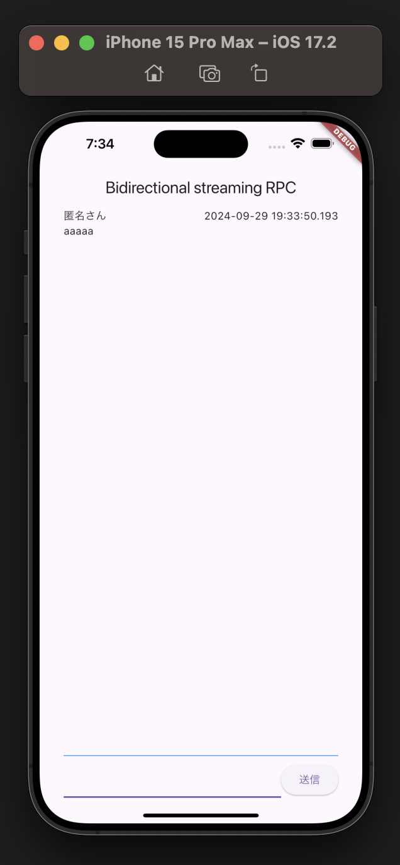
x | server

 | toyodahideyuki@toyodahideyukinoMacBook-Pro grpc_client % cd /Users/toyodahideyuki/Desktop/HIDEYUKI/MY_STUDY/grpc/20240928/001/GRPC_SAMPLE/grpc_server

 | protos/chat.proto

 |  | syntax = "proto3";

 |  | package chat;

 |  | service ChatConnecter {
 |  | rpc connect (stream ChatConnectRequest) returns (stream ChatConnectResponse) {}
 |  | }

 |  | message ChatConnectRequest {
 |  | string message = 1;
 |  | }

 |  | message ChatConnectResponse {
 |  | repeated Message messages = 1;
 |  | }

 |  | message Message {
 |  | string message = 1;
 |  | int64 unixTime = 2;
 |  | }

 | toyodahideyuki@toyodahideyukinoMacBook-Pro grpc_server % protoc --dart_out=grpc:lib/src/generated -Iprotos protos/chat.proto

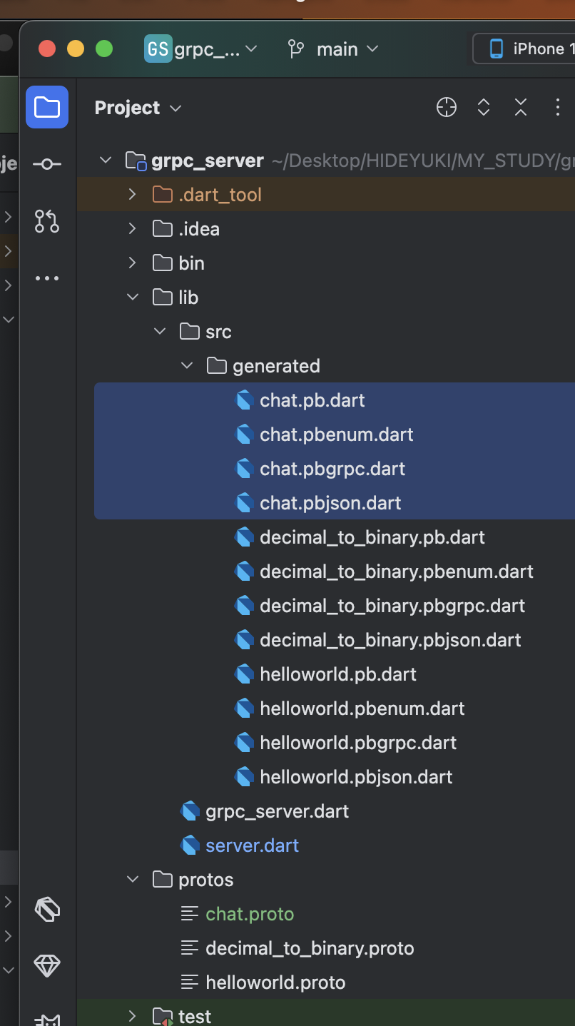

 | lib/src/generated/chat.pbgrpc.dart

 |  | //
 |  | // Generated code. Do not modify.
 |  | // source: chat.proto
 |  | //
 |  | // @dart = 2.12

 |  | // ignore_for_file: annotate_overrides, camel_case_types, comment_references
 |  | // ignore_for_file: constant_identifier_names, library_prefixes
 |  | // ignore_for_file: non_constant_identifier_names, prefer_final_fields
 |  | // ignore_for_file: unnecessary_import, unnecessary_this, unused_import

 |  | import 'dart:async' as $async;
 |  | import 'dart:core' as $core;

 |  | import 'package:grpc/service_api.dart' as $grpc;
 |  | import 'package:protobuf/protobuf.dart' as $pb;

 |  | import 'chat.pb.dart' as $0;

 |  | export 'chat.pb.dart';
 |  |  | 削除
 |  | //@$pb.GrpcServiceName('chat.ChatConnecter')
 |  | class ChatConnecterClient extends $grpc.Client {
 |  | static final _$connect = $grpc.ClientMethod<$0.ChatConnectRequest, $0.ChatConnectResponse>(
 |  | '/chat.ChatConnecter/connect',
 |  | ($0.ChatConnectRequest value) => value.writeToBuffer(),
 |  | ($core.List<$core.int> value) => $0.ChatConnectResponse.fromBuffer(value));

 |  | ChatConnecterClient($grpc.ClientChannel channel,
 |  | {$grpc.CallOptions? options,
 |  | $core.Iterable<$grpc.ClientInterceptor>? interceptors})
 |  | : super(channel, options: options,
 |  | interceptors: interceptors);

 |  | $grpc.ResponseStream<$0.ChatConnectResponse> connect($async.Stream<$0.ChatConnectRequest> request, {$grpc.CallOptions? options}) {
 |  | return $createStreamingCall(_$connect, request, options: options);
 |  | }
 |  | }
 |  |  | 削除
 |  | //@$pb.GrpcServiceName('chat.ChatConnecter')
 |  | abstract class ChatConnecterServiceBase extends $grpc.Service {
 |  | $core.String get $name => 'chat.ChatConnecter';

 |  | ChatConnecterServiceBase() {
 |  | $addMethod($grpc.ServiceMethod<$0.ChatConnectRequest, $0.ChatConnectResponse>(
 |  | 'connect',
 |  | connect,
 |  | true,
 |  | true,
 |  | ($core.List<$core.int> value) => $0.ChatConnectRequest.fromBuffer(value),
 |  | ($0.ChatConnectResponse value) => value.writeToBuffer()));
 |  | }

 |  | $async.Stream<$0.ChatConnectResponse> connect($grpc.ServiceCall call, $async.Stream<$0.ChatConnectRequest> request);
 |  | }

 | lib/server.dart

 |  | import 'dart:async';

 |  | import 'package:fixnum/fixnum.dart';

 |  | import 'package:grpc/grpc.dart';
 |  | import 'src/generated/chat.pbgrpc.dart';
 |  | import 'src/generated/helloworld.pbgrpc.dart';
 |  | import 'src/generated/decimal_to_binary.pbgrpc.dart';

 |  | class GreeterService extends GreeterServiceBase {
 |  | @override
 |  | Future<HelloReply> sayHello(ServiceCall call, HelloRequest request) async {
 |  | return HelloReply()..message = 'Hello, ${request.name}!';
 |  | }
 |  | }

 |  | class ConverterService extends ConverterServiceBase {
 |  | @override
 |  | Future<ConvertResponse> convert(
 |  | ServiceCall call,
 |  | ConvertRequest request,
 |  | ) async {
 |  | // 2進数に変換
 |  | final result = request.decimal.toRadixString(2);

 |  | return ConvertResponse(
 |  | isCorrect: result == request.binary,
 |  | answer: result,
 |  | );
 |  | }
 |  | }

 |  | class ChatConnecterService extends ChatConnecterServiceBase {
 |  | final streamController = StreamController<List<Message>>.broadcast();

 |  | final messages = <Message>[];

 |  | @override
 |  | Stream<ChatConnectResponse> connect(
 |  | ServiceCall call, Stream<ChatConnectRequest> request) async* {
 |  | // 現在のメッセージ一覧を設定
 |  | streamController.add(messages);

 |  | // 接続直後に現在のメッセージ一覧を送信
 |  | yield ChatConnectResponse(messages: messages);

 |  | request.listen(
 |  | (event) {
 |  | print('メッセージ: ${event.message}');
 |  | messages.add(
 |  | Message(
 |  | message: event.message,
 |  | unixTime: Int64(DateTime.now().millisecondsSinceEpoch),
 |  | ),
 |  | );
 |  | streamController.add(messages);
 |  | },
 |  | );

 |  | // Streamを返却
 |  | yield* streamController.stream
 |  | .map((messages) => ChatConnectResponse(messages: messages));
 |  | }
 |  | }

 |  | Future<void> main() async {
 |  | // ignore: deprecated_member_use
 |  | final server = Server(
 |  | [
 |  | GreeterService(),
 |  | ConverterService(),
 |  | ChatConnecterService(),
 |  | ],
 |  | );

 |  | await server.serve(port: 50051);

 |  | print('Server listening on port ${server.port}...');
 |  | }

 | toyodahideyuki@toyodahideyukinoMacBook-Pro grpc_server % dart run lib/server.dart
 | Server listening on port 50051...

x | client

 | toyodahideyuki@toyodahideyukinoMacBook-Pro ~ % cd /Users/toyodahideyuki/Desktop/HIDEYUKI/MY_STUDY/grpc/20240928/001/GRPC_SAMPLE/grpc_client

 | toyodahideyuki@toyodahideyukinoMacBook-Pro grpc_client % flutter pub add flutter_hooks
 | Resolving dependencies...
 | Downloading packages...
 | collection 1.18.0 (1.19.0 available)
 | + flutter_hooks 0.20.5
 | flutter_lints 4.0.0 (5.0.0 available)
 | grpc 3.2.4 (4.0.1 available)
 | http_parser 4.0.2 (4.1.0 available)
 | leak_tracker 10.0.5 (10.0.7 available)
 | leak_tracker_flutter_testing 3.0.5 (3.0.8 available)
 | lints 4.0.0 (5.1.0 available)
 | material_color_utilities 0.11.1 (0.12.0 available)
 | meta 1.15.0 (1.16.0 available)
 | protobuf 2.1.0 (3.1.0 available)
 | stack_trace 1.11.1 (1.12.0 available)
 | string_scanner 1.2.0 (1.3.0 available)
 | test_api 0.7.2 (0.7.3 available)
 | vm_service 14.2.4 (14.3.0 available)
 | Changed 1 dependency!
 | 14 packages have newer versions incompatible with dependency constraints.
 | Try `flutter pub outdated` for more information.

 | toyodahideyuki@toyodahideyukinoMacBook-Pro grpc_client % flutter pub get
 | Resolving dependencies...
 | Downloading packages...
 | collection 1.18.0 (1.19.0 available)
 | flutter_lints 4.0.0 (5.0.0 available)
 | grpc 3.2.4 (4.0.1 available)
 | http_parser 4.0.2 (4.1.0 available)
 | leak_tracker 10.0.5 (10.0.7 available)
 | leak_tracker_flutter_testing 3.0.5 (3.0.8 available)
 | lints 4.0.0 (5.1.0 available)
 | material_color_utilities 0.11.1 (0.12.0 available)
 | meta 1.15.0 (1.16.0 available)
 | protobuf 2.1.0 (3.1.0 available)
 | stack_trace 1.11.1 (1.12.0 available)
 | string_scanner 1.2.0 (1.3.0 available)
 | test_api 0.7.2 (0.7.3 available)
 | vm_service 14.2.4 (14.3.0 available)
 | Got dependencies!
 | 14 packages have newer versions incompatible with dependency constraints.
 | Try `flutter pub outdated` for more information.

 | pubspec.yaml

 |  | name: grpc_client
 |  | description: "A new Flutter project."

 |  | publish_to: 'none'

 |  | version: 1.0.0+1

 |  | environment:
 |  | sdk: ^3.5.0

 |  | dependencies:
 |  | flutter:
 |  | sdk: flutter

 |  | cupertino_icons: ^1.0.8

 |  | grpc: ^3.0.0
 |  | protobuf: ^2.0.0
 |  | flutter_riverpod: ^2.5.1
 |  | flutter_hooks: ^0.20.5

 |  | dev_dependencies:
 |  | flutter_test:
 |  | sdk: flutter

 |  | flutter_lints: ^4.0.0

 |  | flutter:

 |  | uses-material-design: true

 | protos/chat.proto

 |  | syntax = "proto3";

 |  | package chat;

 |  | service ChatConnecter {
 |  | rpc connect (stream ChatConnectRequest) returns (stream ChatConnectResponse) {}
 |  | }

 |  | message ChatConnectRequest {
 |  | string message = 1;
 |  | }

 |  | message ChatConnectResponse {
 |  | repeated Message messages = 1;
 |  | }

 |  | message Message {
 |  | string message = 1;
 |  | int64 unixTime = 2;
 |  | }

 | toyodahideyuki@toyodahideyukinoMacBook-Pro grpc_server % protoc --dart_out=grpc:lib/src/generated -Iprotos protos/chat.proto

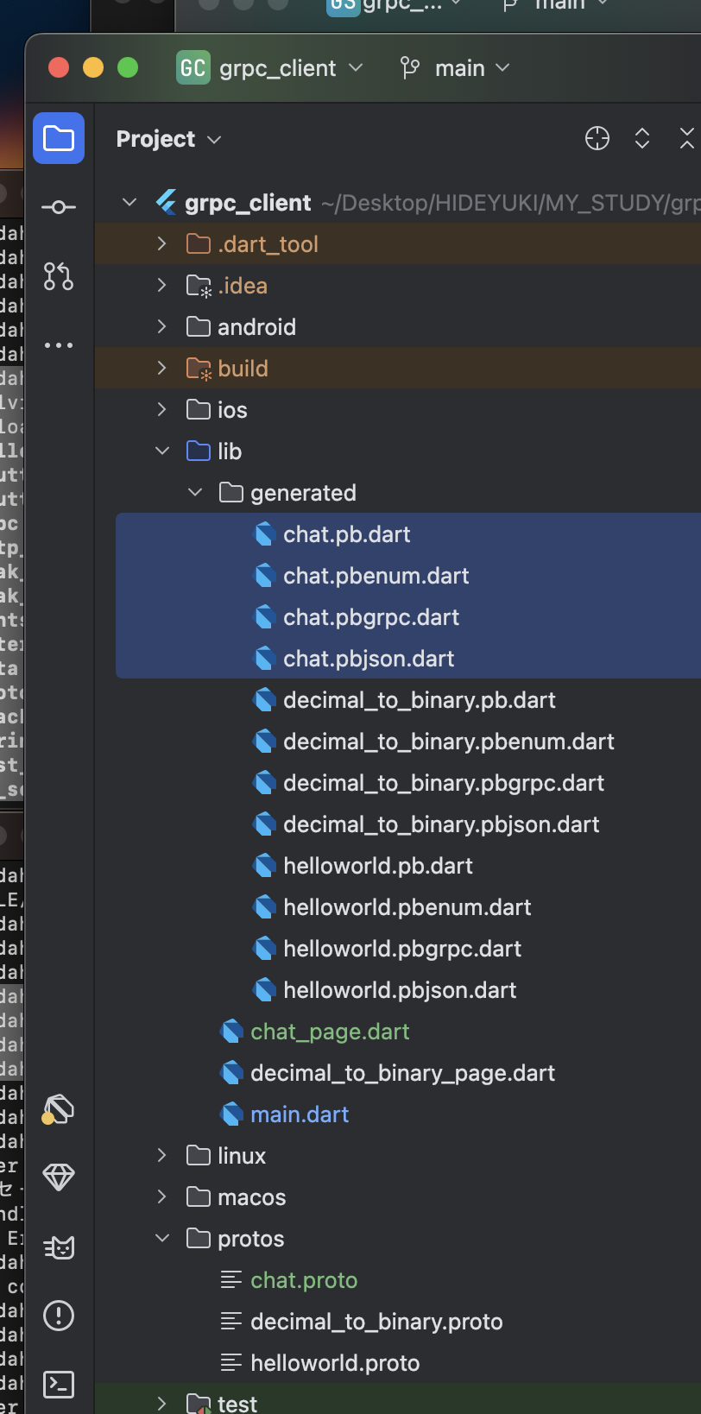

 | lib/generated/chat.pbgrpc.dart

 |  | //
 |  | // Generated code. Do not modify.
 |  | // source: chat.proto
 |  | //
 |  | // @dart = 2.12

 |  | // ignore_for_file: annotate_overrides, camel_case_types, comment_references
 |  | // ignore_for_file: constant_identifier_names, library_prefixes
 |  | // ignore_for_file: non_constant_identifier_names, prefer_final_fields
 |  | // ignore_for_file: unnecessary_import, unnecessary_this, unused_import

 |  | import 'dart:async' as $async;
 |  | import 'dart:core' as $core;

 |  | import 'package:grpc/service_api.dart' as $grpc;
 |  | import 'package:protobuf/protobuf.dart' as $pb;

 |  | import 'chat.pb.dart' as $0;

 |  | export 'chat.pb.dart';
 |  |  | 削除
 |  | //@$pb.GrpcServiceName('chat.ChatConnecter')
 |  | class ChatConnecterClient extends $grpc.Client {
 |  | static final _$connect = $grpc.ClientMethod<$0.ChatConnectRequest, $0.ChatConnectResponse>(
 |  | '/chat.ChatConnecter/connect',
 |  | ($0.ChatConnectRequest value) => value.writeToBuffer(),
 |  | ($core.List<$core.int> value) => $0.ChatConnectResponse.fromBuffer(value));

 |  | ChatConnecterClient($grpc.ClientChannel channel,
 |  | {$grpc.CallOptions? options,
 |  | $core.Iterable<$grpc.ClientInterceptor>? interceptors})
 |  | : super(channel, options: options,
 |  | interceptors: interceptors);

 |  | $grpc.ResponseStream<$0.ChatConnectResponse> connect($async.Stream<$0.ChatConnectRequest> request, {$grpc.CallOptions? options}) {
 |  | return $createStreamingCall(_$connect, request, options: options);
 |  | }
 |  | }
 |  |  | 削除
 |  | //@$pb.GrpcServiceName('chat.ChatConnecter')
 |  | abstract class ChatConnecterServiceBase extends $grpc.Service {
 |  | $core.String get $name => 'chat.ChatConnecter';

 |  | ChatConnecterServiceBase() {
 |  | $addMethod($grpc.ServiceMethod<$0.ChatConnectRequest, $0.ChatConnectResponse>(
 |  | 'connect',
 |  | connect,
 |  | true,
 |  | true,
 |  | ($core.List<$core.int> value) => $0.ChatConnectRequest.fromBuffer(value),
 |  | ($0.ChatConnectResponse value) => value.writeToBuffer()));
 |  | }

 |  | $async.Stream<$0.ChatConnectResponse> connect($grpc.ServiceCall call, $async.Stream<$0.ChatConnectRequest> request);
 |  | }

 | lib/chat_page.dart

 |  | import 'dart:async';

 |  | import 'package:flutter/material.dart';
 |  | import 'package:flutter_hooks/flutter_hooks.dart';
 |  | import 'package:flutter_riverpod/flutter_riverpod.dart';
 |  | import 'package:grpc/grpc.dart';
 |  | import 'package:grpc_client/generated/chat.pb.dart';
 |  | import 'package:grpc_client/generated/chat.pbgrpc.dart';

 |  | //////////////////////////////////////////////////////////

 |  | /// メッセージを流すStreamを管理するController
 |  | final messageStreamControllerProvider =
 |  | Provider.autoDispose<StreamController<String>>((ref) {
 |  | final controller = StreamController<String>();
 |  | ref.onDispose(controller.close);
 |  | return controller;
 |  | });

 |  | //////////////////////////////////////////////////////////

 |  | /// サーバーへアクセスするためのチャンネル
 |  | final channelProvider = Provider.autoDispose<ClientChannel>((ref) {
 |  | final channel = ClientChannel(
 |  | 'localhost',
 |  | port: 50051,
 |  | options: const ChannelOptions(
 |  | // ローカルなのでTLSを無効化
 |  | credentials: ChannelCredentials.insecure(),
 |  | ),
 |  | );

 |  | ref.onDispose(() {
 |  | // チャンネルが利用されなくなったら破棄
 |  | channel.shutdown();
 |  | });

 |  | return channel;
 |  | });

 |  | //////////////////////////////////////////////////////////

 |  | /// 取得したメッセージ一覧
 |  | final messagesProvider =
 |  | StreamProvider.autoDispose<List<Message>>((ref) async* {
 |  | // サーバーへアクセスするためのチャンネルを取得
 |  | final channel = ref.watch(channelProvider);

 |  | final streamController = ref.watch(messageStreamControllerProvider);

 |  | // クライアント作成
 |  | final client = ChatConnecterClient(channel);

 |  | // ResponseStreamを取得
 |  | final responseStream = client.connect(streamController.stream
 |  | .map((message) => ChatConnectRequest(message: message)));

 |  | await for (final response in responseStream) {
 |  | // Streamが流れるごとにメッセージ一覧を返却
 |  | yield response.messages;
 |  | }
 |  | });

 |  | //////////////////////////////////////////////////////////

 |  | class ChatPage extends HookWidget {
 |  | const ChatPage({super.key});

 |  | @override
 |  | Widget build(BuildContext context) {
 |  | final textController = useTextEditingController();
 |  | return Scaffold(
 |  | appBar: AppBar(title: const Text('Bidirectional streaming RPC')),
 |  | body: SafeArea(
 |  | child: Padding(
 |  | padding: const EdgeInsets.symmetric(horizontal: 32),
 |  | child: Column(
 |  | children: [
 |  | Expanded(
 |  | child: Consumer(builder: (context, ref, child) {
 |  | final messages =
 |  | ref.watch(messagesProvider).valueOrNull ?? [];
 |  | return ListView.separated(
 |  | itemBuilder: ((context, index) {
 |  | final message = messages[index];
 |  | return Column(
 |  | crossAxisAlignment: CrossAxisAlignment.start,
 |  | children: [
 |  | Row(
 |  | children: [
 |  | const Expanded(child: Text('匿名さん')),
 |  | Text(
 |  | '${DateTime.fromMillisecondsSinceEpoch(message.unixTime.toInt())}',
 |  | ),
 |  | ],
 |  | ),
 |  | Text(message.message),
 |  | ],
 |  | );
 |  | }),
 |  | separatorBuilder: ((context, index) {
 |  | return const Padding(
 |  | padding: EdgeInsets.symmetric(vertical: 8.0),
 |  | child: Divider(),
 |  | );
 |  | }),
 |  | itemCount: messages.length,
 |  | );
 |  | }),
 |  | ),
 |  | const Divider(
 |  | color: Colors.blue,
 |  | ),
 |  | Consumer(
 |  | builder: (context, ref, child) {
 |  | return Row(
 |  | children: [
 |  | Expanded(
 |  | child: TextField(
 |  | controller: textController,
 |  | ),
 |  | ),
 |  | ElevatedButton(
 |  | onPressed: () {
 |  | ref
 |  | .read(messageStreamControllerProvider)
 |  | .add(textController.text);
 |  | textController.clear();
 |  | },
 |  | child: const Text('送信'),
 |  | ),
 |  | ],
 |  | );
 |  | },
 |  | ),
 |  | ],
 |  | ),
 |  | ),
 |  | ),
 |  | );
 |  | }
 |  | }

 | lib/main.dart

 |  | import 'package:flutter/material.dart';
 |  | import 'package:flutter_riverpod/flutter_riverpod.dart';
 |  | import 'package:grpc/grpc.dart';
 |  | import 'package:grpc_client/chat_page.dart';
 |  | import 'decimal_to_binary_page.dart';
 |  | import 'generated/helloworld.pbgrpc.dart';

 |  | void main() {
 |  | runApp(const ProviderScope(child: MyApp()));
 |  | }

 |  | class MyApp extends StatelessWidget {
 |  | const MyApp({super.key});

 |  | @override
 |  | Widget build(BuildContext context) {
 |  | return MaterialApp(
 |  | title: 'gRPC Demo',
 |  | theme: ThemeData(
 |  | primarySwatch: Colors.blue,
 |  | ),
 |  | // home: const MyHomePage(),
 |  | home: const ChatPage(),
 |  | );
 |  | }
 |  | }

 | toyodahideyuki@toyodahideyukinoMacBook-Pro grpc_client % flutter run
 | Launching lib/main.dart on iPhone 15 Pro Max in debug mode...
 | Running Xcode build...
 | └─Compiling, linking and signing... 2,649ms
 | Xcode build done. 11.3s
 | Syncing files to device iPhone 15 Pro Max... 44ms

 | Flutter run key commands.
 | r Hot reload. 🔥🔥🔥
 | R Hot restart.
 | h List all available interactive commands.
 | d Detach (terminate "flutter run" but leave application running).
 | c Clear the screen
 | q Quit (terminate the application on the device).

 | A Dart VM Service on iPhone 15 Pro Max is available at: http://127.0.0.1:52671/QC_sAcqdoZw=/
 | The Flutter DevTools debugger and profiler on iPhone 15 Pro Max is available at: http://127.0.0.1:9102?uri=http://127.0.0.1:52671/QC_sAcqdoZw=/

 | Performing hot reload...
 | Reloaded 0 libraries in 116ms (compile: 8 ms, reload: 0 ms, reassemble: 51 ms).

 | Performing hot restart...
 | Restarted application in 272ms.

